Hoja1
José Rodrigo Ávila Castro

Tabla Diagrama Gantt |  |  |  |  | Diagrama Gantt
Fase | Identificador | Actividad | Precedencia | Duracion (dias) | Actividad | 1 | 2 | 3 | 4 | 5 | 6 | 7 | 8 | 9 | 10 | 11 | 12 | 13 | 14 | 15 | 16 | 17 | 18 | 19 | 20 | 21 | 22 | 23 | 24 | 25 | 26 | 27 | 28 | 29 | 30 | 31 | 32
Planeación | A | Definición de requerimientos | - | 3 | A
Planeación | B | Definicion de tecnologías | A | 4 | B
Diseño | C | Diseño de prototipos | B | 6 | C
Diseño | D | Diseño base de datos | B | 3 | D
Desarrollo | E | Creación de base de datos | C | 6 | E
Desarrollo | F | Creación de HTML | C | 9 | F
Desarrollo | G | Creación de CSS | F | 5 | G
Desarrollo | H | Creación de JS | F | 5 | H
Cierre | I | Pruebas y correciones | C, D | 18 | I
Entrega | J | Entrega aplicativo | I, E, G, H | 1 | J
Tiempo Desarrollo |  |  |  | 32

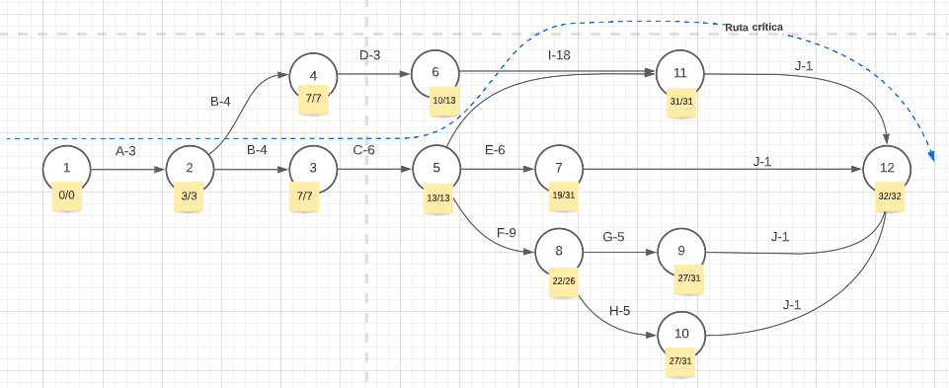
Tabla Actividades |  |  |  |  | Diagrama de Pert
Definición de requerimientos | En esta actividad se definen las diferentes funcionalidades que tendrá el aplicativo de planeación.
Definicion de tecnologías | En esta actividad se definen las herramientas que se van a usar (HTML, CSS, etc..)
Diseño de prototipos | En esta actividad se hacen los esquemas visuales de lo que se espera del aplicativo
Diseño base de datos | En esta activadad se crea el diseño de la base de datos a usar (local o en nube y el modelo relacional)
Creación de base de datos | En esta etapa se crea la base de datos según el diseño dado
Creación de HTML | En esta actividad se crean las plantillas HTML del proyecto
Creación de CSS | En esta actividad se crean las plantillas CSS del proyecto
Creación de JS | En esta actividad se crean las plantillas JS del proyecto (Dependen de la deifinición de requerimientos y no necesariamente son necesarias)
Pruebas y correciones | En esta actividad constante desde el inicio del desarrollo hasta el cierre se prueba y cambia el código según sea necesario
Entrega aplicativo | Entrega final del aplicativo

Definición general Proyecto
El proyecto que se realizará es un aplicativo de software para mantenimiento que permita facilitar las tareas de planeación y mantenimiento.

